手順
収益予算(目標)CSVファイル作成手順

■はじめに
 | 本ツールは、BRIDGEの「収益予算」オブジェクトに登録するためのCSVファイルを作成するツールです。
 | 作成したCSVファイルは、DataLoader(※)を使用し、BRIDGEに登録してください。
 | ※DataLoaderの使用方法は、「大和IB_CRM刷新】BRIDGE操作マニュアル」-「12. 管理者向け機能」-「12.1 収益予算」を参照ください。

■手順概要
 | １．入力予算、年月、入力方法の設定、およびテンプレートの読み込み
 | ２．予算金額の入力
 | ３．CSVファイルの出力

■手順詳細
 | １．入力予算、年月、入力方法の設定、およびテンプレートの読み込み
 |  | 入力予算、年月、入力方法を設定し、テンプレートの読み込みを行います。

 |  | 1-① 「収益目標金額入力」シートを選択

 |  | 1-② 入力予算の選択
 |  |  | シート左上の「入力予算選択」欄で入力する予算の種類を選択してください。

 |  | 1-③ 対象の予算年月の入力
 |  |  | シート左上の「年月入力」欄に年月(yyyy/mm)を入力してください。

 |  | 1-④ 入力方法の選択
 |  |  | シート左上の「入力方法選択」欄で入力方法を選択してください。

 |  | 1-⑤ 入力テンプレートの読み込み
 |  |  | シート左上の「テンプレート読み込み」ボタンをクリックし、テンプレートの読み込みを行います。
 |  |  | なお、これにより手順２の入力内容はすべて破棄されます。

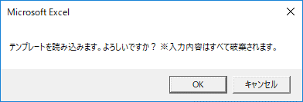

 | ２．予算金額の入力
 |  | 手順１で選択したテンプレートに各部の予算金額を入力します。
 |  | なお、選択したテンプレートごとに入力する金額の単位が変わります。

 |  | ○入力方法に「年」を選択した場合
 |  |  | 「年間」の列に金額を入力してください。

 |  | ○入力方法に「上期・下期」を選択した場合
 |  |  | 「上期」、「下期」の列に金額を入力してください。 ※その他の列はExcel数式により自動計算されます。

 |  | ○入力方法に「四半期」を選択した場合
 |  |  | 「第1四半期」～「第4四半期」の列に金額を入力してください。 ※その他の列はExcel数式により自動計算されます。
 |  |  | 第1四半期

 |  | ○入力方法に「月」を選択した場合
 |  |  | 「4月」～「3月」の列に金額を入力してください。※その他の列はExcel数式により自動計算されます。

 | ３．CSVファイルの出力
 |  | 手順２で入力した金額をもとに、CSVファイルを作成します。

 |  | 3-① 「データ_収益予算」シートを選択

 |  | 3-② CSVファイルの作成
 |  |  | シート左上の「CSVファイル出力」ボタンをクリックしてください。
 |  |  | 保存場所とファイル名を入力するダイアログが表示されるので、CSVファイル保存場所とCSVファイル名を入力して「保存」ボタンをクリックしてください。
 |  |  | ※ファイルの出力を中止する場合は「キャンセル」ボタンをクリックしてください。

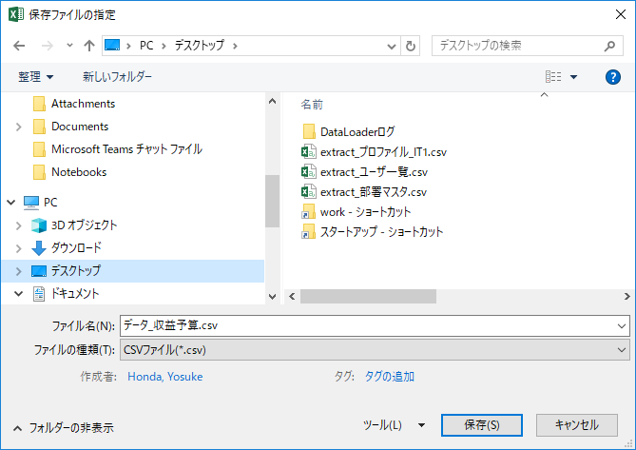

 | 以上

